FORMATO GQ-016
PROPUESTA DE MEJORA | PROPUESTA DE MEJORA O INNOVACIÓN |  |  |  | REGISTRO
 |  |  |  |  | COPIA CONTROLADA
 |  |  |  |  | COD GQ-016-R | VERSION 0,5
 |  |  |  |  | FECHA 18-mar-21 | PAGINA 1 DE 1

Nombre de la propuesta: | CONTROL BASES DE DATOS POS
Nombre de la persona o equipo que genera la PM: | DANIELA CORREA MESA

SITUACIÓN INICIAL |  |  | SITUACIÓN FINAL
En el mes se reciben cantidad de bases de datos con las actividades a realizar para el proyecto POS. Para garantizar el estado de las actividades y que falta por visitar se debe hacer el seguimiento de forma manual a cada base que va llegando realizando los cruces con el estado diario que se maneja con diferentes base de datos (archivos en excel). |  |  | Se consolidan las diferentes bases que se reciben por proyecto en un archivo de excel, con nombre de columnas estándar en el cual se conecta con el archivo de estado diario y mediante de columnas formulas se actualiza de manera automática generando información rápida del estado actual de cada actividad, reduciendo tiempos de su elaboración.

FOTO O DIBUJO INICIAL |  |  | FOTO O DIBUJO FINAL
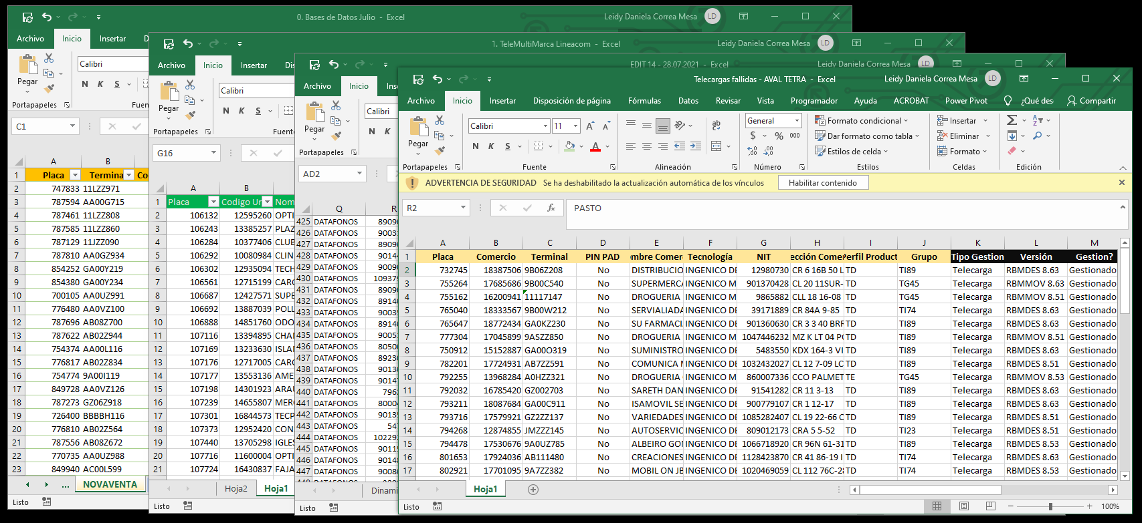 |  |  | 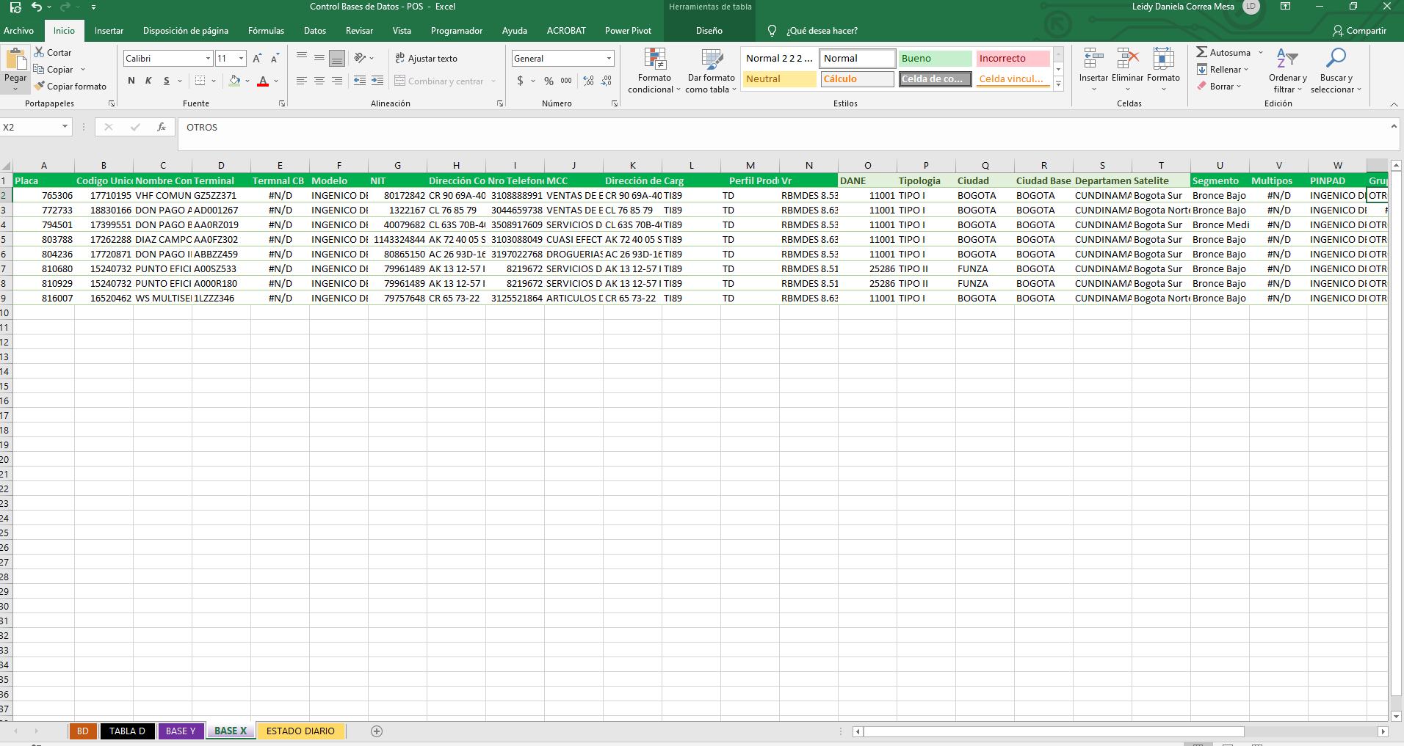

Objetivo: | Reducir tiempos al momento de hacer el consolidado del estado de los proyectos
Alcance: | Proyecto banca (POS)
Requerimientos: | Ser socializado con el equipo de trabajo (Coordinadores) que es un archivo que ayuda con el control de las actividades que se realizan en el día a día en la operación.

Elaborado por: Coordinadora Sistemas Integrados de Gestión Natalia Lopez Marin |  | Revisado por: Dirección de I+D Marlon Alberto Henandez Arboleda |  | Aprobado por: Director de procesos Walter Jimenez

